Hoja1
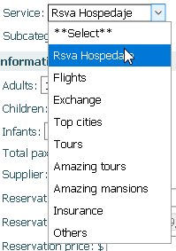
Ingresos - 1
 | Ventas Hospedajes - 2
 |  | Subcategories - 3 | 4.-
 |  |  | Ingresos en TC
 |  |  | Ingresos en Efectivo
 |  |  | Transferencias
 |  |  | Paypal/medios electrónicos
 |  |  | CxC

